Sheet1
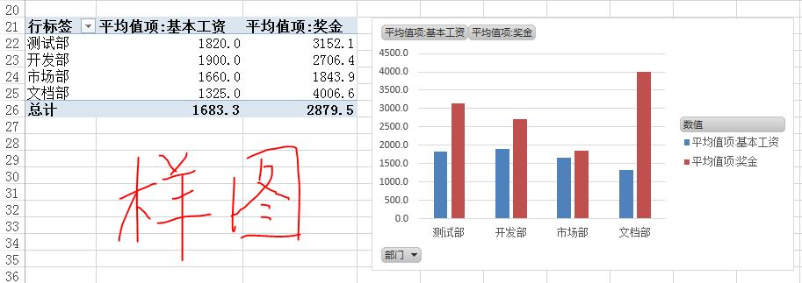
在Sheet4表中完成下列操作：
(1)对表Sheet4内数据清单的内容建立数据透视图，要求如下：
数据透视图放置在当前工作表（Sheet4）的A21单元格处；
行标签为“部门”；
数值为“平均值项：基本工资”和“平均值项：奖金”。

